Tabelle1
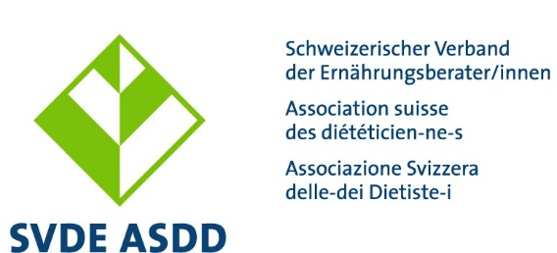

Formulaire des honoraires et des frais pour les collaborateurs/trices bénévoles de l’ASDD

Généralités

En remettant le formulaire des honoraires et des frais dûment rempli, les collaborateurs/trices bénévoles de l’ASDD attestent qu’ils ont pris connaissance du règlement des indemnisations et des frais. Les notes d’honoraires et demandes de remboursement des frais doivent être adressées chaque semestre (pour le 10 juin et le 10 décembre) au secrétariat. Ce dernier se charge de les valider et donne lieu au paiement dans l’intervalle de 60 jours.

A remplir pour le premier décompte, svp :

Coordonnées bancaires/ postale / No IBAN :

N° AVS : (joindre carte AVS)

OU
 |  |  |  |  | (oui/non)
Je suis indépendant-e et règle les prestations sociales moi-même :
(Preuve de la caisse de compensation compétente nécessaire)

Détails personnels (Prénom, Nom, Adresse) : |  |  |  | Visa valable (sera rempli par le secrétariat)

Les montants pour les honoraires de séance et les frais remboursables sont définit dans le règlement des frais.

Indemnité de séance / Rembousement des frais

Genre d’honoraires Comm. de recours et de déontologie Comm. standards de formation Comm. Tarif & DRG Groupes de projet et de pilotage (temp.) | Date et prestation pour l'ASDD | Mont. en CHF | Genre de frais | Mont. en CHF | Mont. Total | No de compte
 |  |  |  |  | 0.00
 |  |  |  |  | 0.00
 |  |  |  |  | 0.00
 |  |  |  |  | 0.00
 |  |  |  |  | 0.00
 |  |  |  |  | 0.00
 |  |  |  |  | 0.00
 |  |  |  |  | 0.00
 |  | 0 |  | 0.00 | 0.00

Genre d’honoraires Commission de rédaction ASDD Info Groupe de travail NutriPoint Groupe de travail certification de la formation continue | Date et prestation pour l'ASDD | Mont. en CHF | Genre de frais | Mont. en CHF | Mont. Total | No de compte
 |  |  |  |  | 0.00
 |  |  |  |  | 0.00
 |  |  |  |  | 0.00
 |  |  |  |  | 0.00
 |  |  |  |  | 0.00
 |  |  |  |  | 0.00
 |  |  |  |  | 0.00
 |  |  |  |  | 0.00
 |  | 0 |  | 0.00 | 0.00

Genre d’honoraires (y inclu la conception d'un nouveau cours, participation indispensable en tant qu'organisateur/trice etc.) Groupes de travail formation continue Suisse alémanique, Romandie et Tessin Comité d’organisation du programme scientifique des NutriDays | Date et prestation pour l'ASDD | Mont. en CHF | Genre de frais | Mont. en CHF | Mont. Total | No de compte
 |  |  |  |  | 0.00
 |  |  |  |  | 0.00
 |  |  |  |  | 0.00
 |  |  |  |  | 0.00
 |  |  |  |  | 0.00
 |  |  |  |  | 0.00
 |  |  |  |  | 0.00
 |  |  |  |  | 0.00
 |  | 0 |  | 0.00 | 0.00

ASTUCE: par "Alt" et "Enter" un saut de ligne peut être fait à l'intérieur d'une cellule. Ainsi, des explications précises au sujet du travail pour l'ASDD peuvent être notées.

Lieu :
Date :
Signatur :

Ce formulaire avait été créé le 07.01.2021/abi

